Sheet1
附件
柳州市鱼峰区综合行政执法局
物品清单
序号 | 先行登记保存证据通知书编号 | 证据名称 | 规格（型号） | 单位 | 数量 | 成色 | 物品照片 | 备注
1 | 柳鱼峰综执登存通字〔2026〕第0001712号 | 煤气罐 |  | 瓶 | 1 | 旧 | 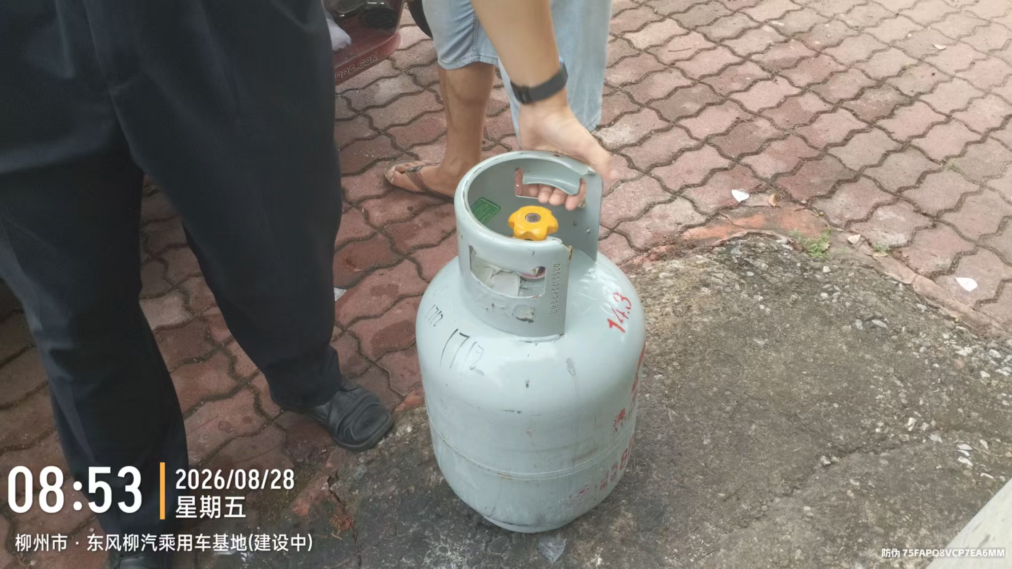
2 | 柳鱼峰综执登存通字〔2026〕第0000137号 | 塑料凳 |  | 张 | 10 | 旧 | 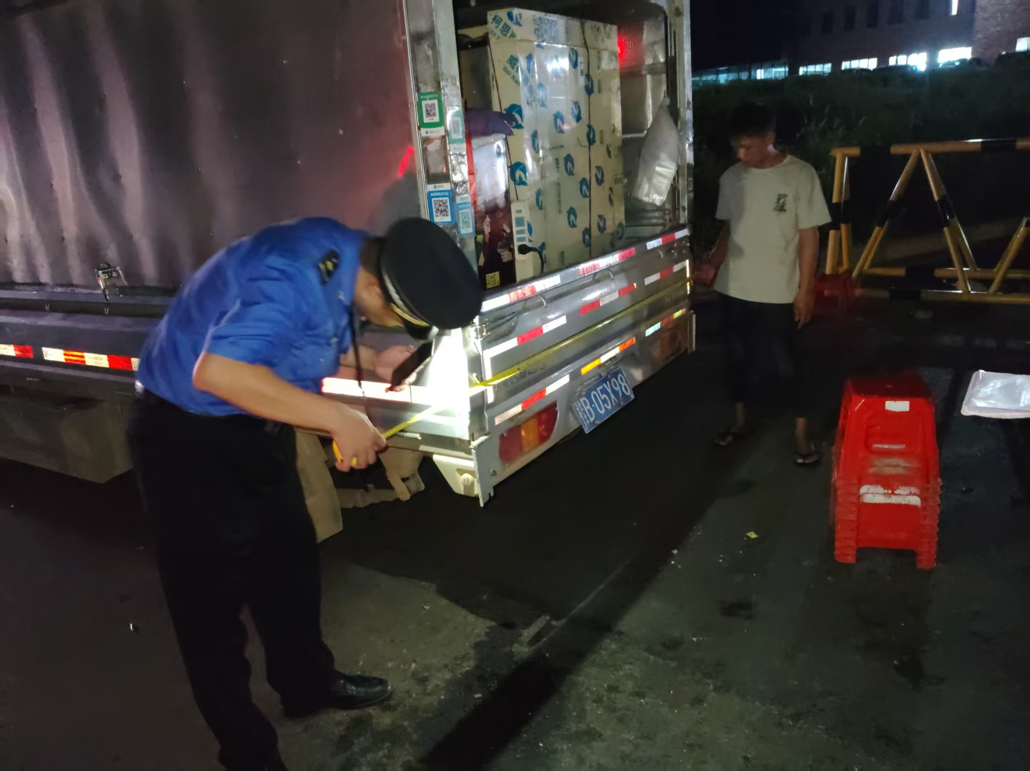
3 | 柳鱼峰综执登存通字〔2026〕第0000138号 | 大塑料、小塑料凳 |  | 张 | 大的8张，小的23张 | 旧 | 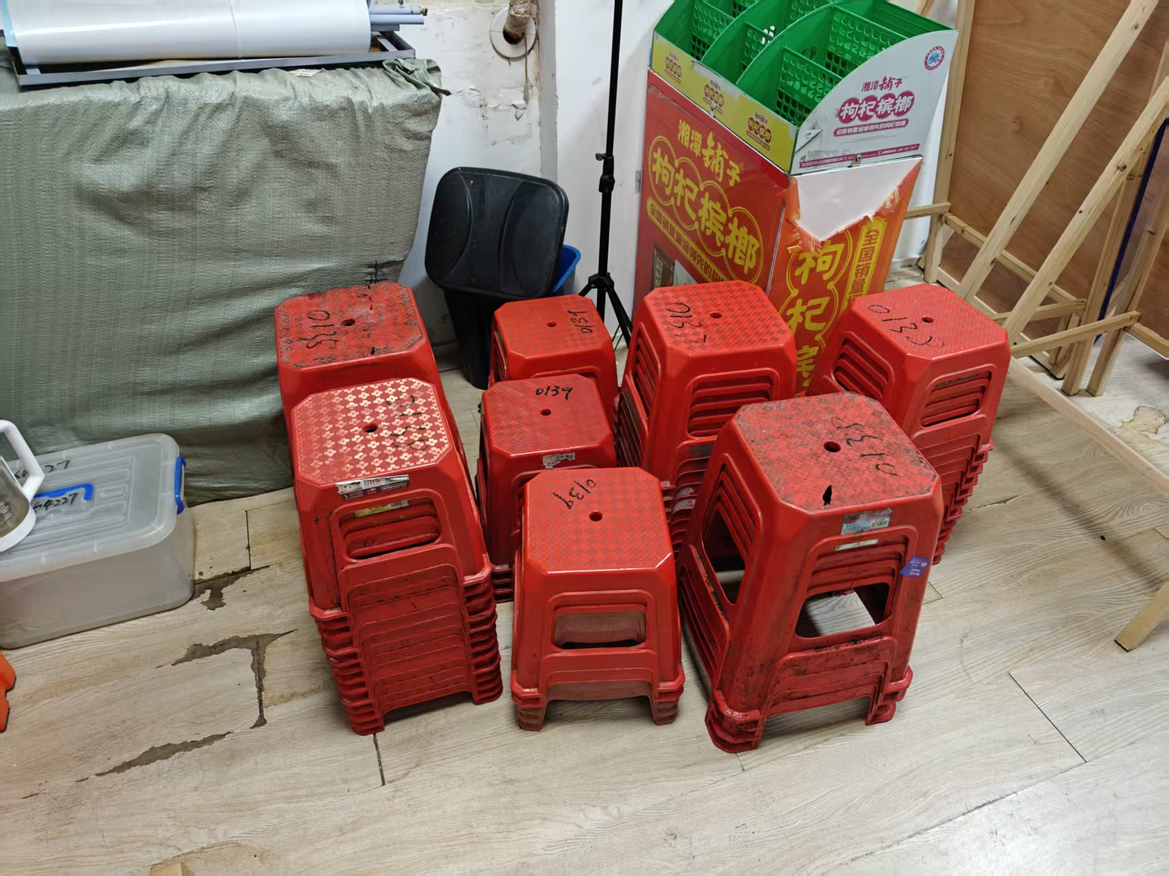
4 | 柳鱼峰综执登存通字〔2026〕第0000139号 | 塑料凳 |  | 张 | 13 | 旧

